상품제안서
미니브릭 PD20W 고속충전 맥세이프 보조배터리 5000mAh | 상품코드: S44112

 |  |  |  |  |  |  | 02-713-8555 | www.synergygift.co.kr
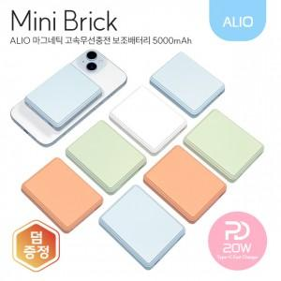

【상세/제작정보】

【인쇄/포장옵션】 | 풀칼라, 컬러 / 포장지포장

【공급단가】 | 수량 | 20~ | 50~ | 100~ | 300~ | 1,000~
*VAT별도 | 단가 | 14,500원 | 13,600원 | 13,100원 | 12,600원 | 12,100원

【상품 URL】 | https://www.synergygift.co.kr:443/src/goods_detail.php?gdno=44112

